INFO
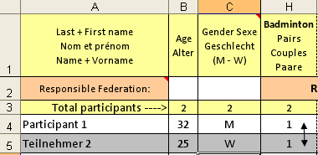
 | INFO

 |  |  | Remarques du participant
For late registrations: |  |  | Remarks by the participant
Pour enregistrements tardifs: |  |  | Anmerkungen des Teilnehmers
Für verspätete Anmeldungen:
Contact: Wilfried Blaschke
(GSM): +491726833916 during A-A
eu-office@inf-fni.org

 |  | INFO2
Information for federations or responsible persons !
Copy-Paste data from this <registration> file to the attached main <Federation-Registration> forms and send it back to Wilfried Blaschke before 30.05.2023. When recording competitions with several people, please show the names together in one column as explained in the picture below. (grouped together) NB: !! Deadlines must be respected and Excel registration form must be used!!
Information pour fédérations ou personnes responsables !
Copier-Coller les données de la page <Registration> vers la page principale < Federation-Registration> annexée et renvoyez-la avant le 30.05.2023 à Wilfried Blaschke. Lors de l'enregistrement de compétitions avec plusieurs personnes, veuillez les enregistrer conforme au modèle exposé ci-dessous. (Ensemble en groupes) NB: !! Les dates-limites pour les inscriptions sont à respecter et l'usage des formulaires EXCEL sont à utiliser pour l'enregistrement !!
Informationen für Föderationen oder verantwortliche Personen !
Kopieren Sie die Daten von <Registration> in das beiliegende Hauptformular <Federation-Registration> und senden Sie es an Wilfried Blaschke vor dem 30.05.2023 zurück. Bei der Eintragung von Sportarten mit mehreren Personen dieselben bitte untereinander eintragen. (Zusammen in Gruppen wie im Modell unten aufgeführt) NB: !! Die Anmeldetermine sind einzuhalten und für die Anmeldung sind die EXCEL Formulare zu benutzen. !!

